Trang_bìa
Posts and Telecommunications Institute of Technology |  |  |  |  |  |  | Thiết kế |  | Tài liệu phát triển |  | Tên hệ thống |  |  | Website kinh doanh đồ chơi trẻ em |  |  |  | Người tạo |  | N P Nhanh | Ngày tạo |  | 2023-10-01
 |  |  |  |  |  |  |  |  |  |  |  |  |  |  |  |  |  | Người cập nhật |  |  | Ngày cập nhật
 |  |  |  |  |  |  |  |  |  |  | Màn hình (ID) |  |  | Quên mật khẩu |  | Màn hình (Tên) |  | Màn hình quên mật khẩu

 | Tài liệu phát triển hệ thống

 | Version 1.0

 |  |  |  |  |  |  |  |  |  | 1. Mục đích |  |  |  | 7. Giao diện màn hình
 |  |  |  |  |  |  |  |  |  | 2. Giới hạn hoạt động |  |  |  | 8. Danh sách hạng mục
 |  |  |  |  |  |  |  |  |  | 3. Giới hạn hệ thống |  |  |  | 9. Khái quát chức năng
 |  |  |  |  |  |  |  |  |  | 4. Chức năng liên quan |  |  |  | 10. Xử lý chi tiết
 |  |  |  |  |  |  |  |  |  | 5. Không bao gồm
 |  |  |  |  |  |  |  |  |  | 6. Sơ đồ

Posts and Telecommunications Institute of Technology |  |  |  |  |  |  | Thiết kế |  | Tài liệu phát triển |  | Tên hệ thống |  |  | Website kinh doanh đồ chơi trẻ em |  |  |  | Người tạo |  | N P Nhanh | Ngày tạo |  | 2023-10-01
 |  |  |  |  |  |  |  |  |  |  |  |  |  |  |  |  |  | Người cập nhật |  |  | Ngày cập nhật
 |  |  |  |  |  |  |  |  |  |  | Màn hình (ID) |  |  | Quên mật khẩu |  | Màn hình (Tên) |  | Màn hình quên mật khẩu

 | Lịch sử chỉnh sửa

 | Ver |  | Ngày cập nhật |  |  | Nội dung cập nhật |  |  |  |  |  |  |  | Người cập nhật
 |  |  |  |  |  |  |  |  |  |  |  |  |  |  | Ngày duyệt |  | Người duyệt |  | Ngày duyệt |  |  | Người duyệt
 | 1 |  | 2023-10-01 |  |  | Tạo mới |  |  |  |  |  |  |  | N P Nhanh

Posts and Telecommunications Institute of Technology |  |  |  |  |  |  | Thiết kế |  | Tài liệu phát triển |  | Tên hệ thống |  |  | Website kinh doanh đồ chơi trẻ em |  |  |  | Người tạo |  | N P Nhanh | Ngày tạo |  | 2023-10-01
 |  |  |  |  |  |  |  |  |  |  |  |  |  |  |  |  |  | Người cập nhật |  |  | Ngày cập nhật
 |  |  |  |  |  |  |  |  |  |  | Màn hình (ID) |  |  | Quên mật khẩu |  | Màn hình (Tên) |  | Màn hình quên mật khẩu

 | 1. Mục đích
 |  | - Dùng để user lấy lại mật khẩu khi quên mật khẩu
 |  | - User nhập email lúc tạo tài khoản vào bấm lấy vào mật khẩu.
 |  | - Hệ thống sẽ kiểm tra
 |  |  | + Trường hợp phát sinh lỗi, hệ thống sẽ thông báo lỗi cho người dùng tại màn hình này.
 |  |  | + Nếu không có lỗi, hệ thống sẽ gửi đường dẫn xác nhận quên mật khẩu về gmail, user click vào đường dẫn đó để đặt lại mật khẩu mới.

 | 2. Giới hạn hoạt động
 |  | Không có

 | 3. Giới hạn hệ thống
 |  | Không có

 | 4. Chức năng liên quan
 |  | Gửi mail xác nhận

 | 5. Không bao gồm
 |  | Không có

Posts and Telecommunications Institute of Technology |  |  |  |  |  |  | Thiết kế |  | Tài liệu phát triển |  | Tên hệ thống |  |  | Website kinh doanh đồ chơi trẻ em |  |  |  | Người tạo |  | N P Nhanh | Ngày tạo |  | 2023-10-01
 |  |  |  |  |  |  |  |  |  |  |  |  |  |  |  |  |  | Người cập nhật |  |  | Ngày cập nhật
 |  |  |  |  |  |  |  |  |  |  | Màn hình (ID) |  |  | Quên mật khẩu |  | Màn hình (Tên) |  | Màn hình quên mật khẩu

Màn hình quên mật khẩu
 | 6. Sơ đồ

Khởi động
hệ thống

Màn hình chính

User

 | Table

 |  |  | № | Loại | Tên |  |  |  |  |  |  | I/O | Ghi Chú
 |  |  | 1 | M | User |  |  | Table quản lý user |  |  |  | I/O
 |  |  | 2
 |  |  | 4
 |  |  | 5
 |  |  | 6
 |  |  | 7
 |  |  | 8
 |  |  | 9
 |  |  | 10

 |  |  |  | ※ Loại (M: Master / T: Transaction table / Ⅰ: INI file / W: work table / V: view / S: stored procedures / L: SQL loader / F: file)

Thiết_kế
Posts and Telecommunications Institute of Technology |  |  |  |  |  |  | Thiết kế |  |  |  | Tài liệu phát triển |  |  |  | Tên hệ thống |  |  |  | Website kinh doanh đồ chơi trẻ em |  |  |  |  | Người tạo | N P Nhanh | Ngày tạo | 2023-10-01
 |  |  |  |  |  |  |  |  |  |  |  |  |  |  |  |  |  |  |  |  |  |  |  | Người cập nhật |  | Ngày cập nhật
 |  |  |  |  |  |  |  |  |  |  |  |  |  |  | Màn hình (ID) |  |  |  | Quên mật khẩu |  | Màn hình (Tên) |  |  | Màn hình quên mật khẩu

 | 7. Giao diện
 |  |  |  |  | Nhấn vào nút quên mật khẩu trên màn hình đăng nhập
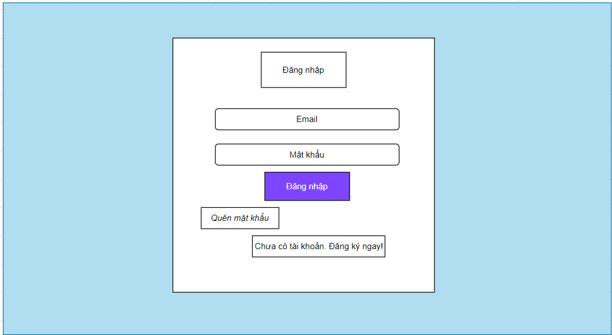

 |  |  |  |  | *Hình giao diện chính
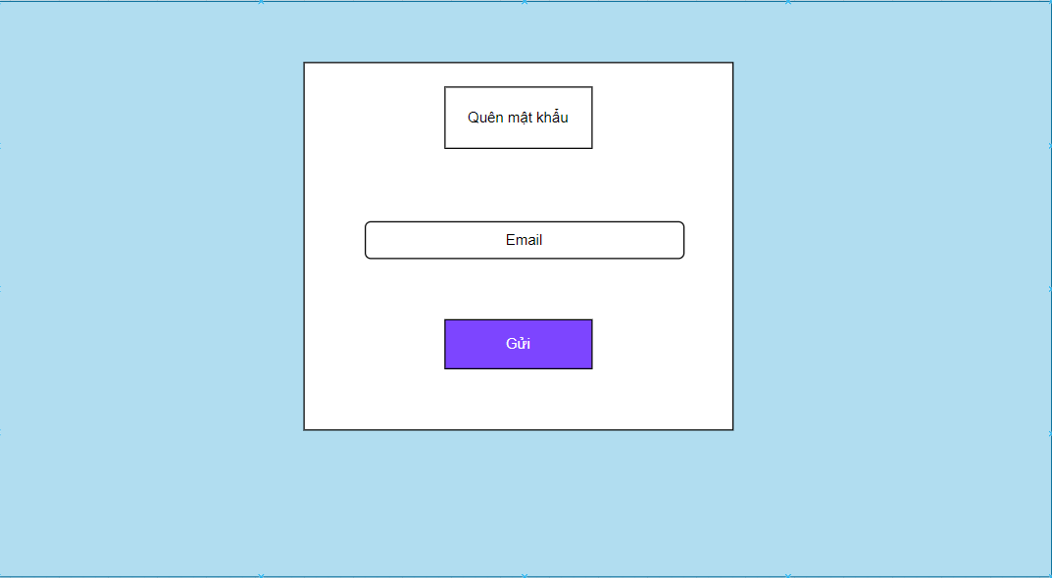

Posts and Telecommunications Institute of Technology |  |  |  |  |  |  | Thiết kế |  |  |  | Tài liệu phát triển |  |  |  | Tên hệ thống |  |  |  | Website kinh doanh đồ chơi trẻ em |  |  |  |  | Người tạo | N P Nhanh | Ngày tạo | 2023-10-01
 |  |  |  |  |  |  |  |  |  |  |  |  |  |  |  |  |  |  |  |  |  |  |  | Người cập nhật |  | Ngày cập nhật
 |  |  |  |  |  |  |  |  |  |  |  |  |  |  | Màn hình (ID) |  |  |  | Quên mật khẩu |  | Màn hình (Tên) |  |  | Màn hình quên mật khẩu

 |  |  |  | *Hình giao diện cập nhật mật khẩu mới
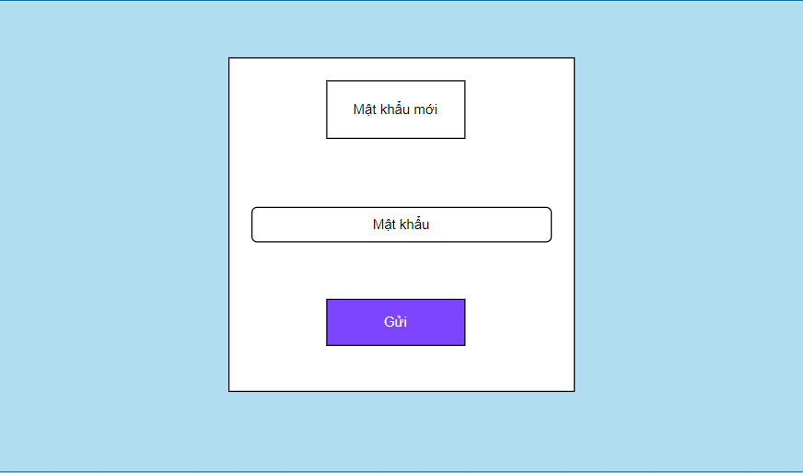

 | 8. Danh sách hạng mục

 |  | [Vùng nhập]
 |  | № | Tên hạng mục |  |  |  | Loại dữ liệu |  | Độ dài |  |  | Bắt buộc |  | I/O | Control |  |  | Format |  | Ghi chú
 |  | 1 | Email |  |  |  | Chuỗi chữ |  |  | 32 |  |  | Y | In | Textbox
 |  | 2 | Mật khẩu |  |  |  | Chuỗi chữ |  | 32 |  |  |  | Y | In | Textbox |  |  | Password |  | Hiển thị ********

 |  | [Vùng nút]
 |  | № | Tên hạng mục |  |  |  |  |  | Control |  |  |  |  |  |  | Ghi chú
 |  | 1 | Gửi |  |  |  |  |  | Button

Posts and Telecommunications Institute of Technology |  |  |  |  |  |  | Thiết kế |  |  |  | Tài liệu phát triển |  |  |  | Tên hệ thống |  |  |  | Website kinh doanh đồ chơi trẻ em |  |  |  |  | Người tạo | N P Nhanh | Ngày tạo | 2023-10-01
 |  |  |  |  |  |  |  |  |  |  |  |  |  |  |  |  |  |  |  |  |  |  |  | Người cập nhật |  | Ngày cập nhật
 |  |  |  |  |  |  |  |  |  |  |  |  |  |  | Màn hình (ID) |  |  |  | Quên mật khẩu |  | Màn hình (Tên) |  |  | Màn hình quên mật khẩu

 | 9. Khái quát chức năng
 |  | (1) Hiển thị ban đầu
 |  |  | 1. Hiển thị màn hình ở trạng thái ban đầu

 |  | (2) Xử lý quên mật khẩu
 |  |  | 1. Nhập vào email
 |  |  | 2. Hệ thống kiểm tra thành công, sẽ gửi mail có link dẫn qua màn hình tạo mật khẩu mới để tiến hành đổi mật khẩu mới đến gmail user.
 |  |  | Ngược lại, sẽ trả lại thông tin lỗi tại màn hình.

Posts and Telecommunications Institute of Technology |  |  |  |  |  |  | Thiết kế |  |  |  | Tài liệu phát triển |  |  |  | Tên hệ thống |  |  |  | Website kinh doanh đồ chơi trẻ em |  |  |  |  | Người tạo | N P Nhanh | Ngày tạo | 2023-10-01
 |  |  |  |  |  |  |  |  |  |  |  |  |  |  |  |  |  |  |  |  |  |  |  | Người cập nhật |  | Ngày cập nhật
 |  |  |  |  |  |  |  |  |  |  |  |  |  |  | Màn hình (ID) |  |  |  | Quên mật khẩu |  | Màn hình (Tên) |  |  | Màn hình quên mật khẩu

 | 10. Xử lý chi tiết
 |  | (1) Hiển thị ban đầu
 |  |  | 1. Thực hiện khởi tạo màn hình ban đầu
 |  |  |  | [Vùng nhập]
 |  |  |  | № | Tên hạng mục |  |  |  | Nội dung hiển thị |  |  |  |  |  |  |  |  |  |  | Giá trị |  |  | Sử dụng |  | Ghi chú
 |  |  |  | 1 | Email |  |  |  | Email |  |  |  |  |  |  |  |  |  |  | Blank |  |  | Có thể

 |  |  |  | [Vùng nút]
 |  |  |  | № | Tên hạng mục |  |  |  | Nội dung hiển thị |  |  |  |  |  |  |  |  |  |  | Giá trị |  |  | Sử dụng |  | Ghi chú
 |  |  |  | 1 | Gửi |  |  |  | Gửi |  |  |  |  |  |  |  |  |  |  |  |  |  | Có thể

 |  | (2) Xử lý quên mật khẩu
 |  |  | 1. Nhấn nút gửi ở màn hình quên mật khẩu thì thực hiện xử lý.
 |  |  | 2. Xử lý check
 |  |  |  | a. Check hạng mục
 |  |  |  | № | Tên hạng mục |  |  |  | Nội dung check |  |  |  |  |  |  |  |  |  |  |  |  | Message
 |  |  |  | 1 | Email |  |  |  | Trường hợp chưa nhập, báo lỗi |  |  |  |  |  |  |  |  |  |  |  |  | errCode = 1 |  |  |  |  |  | "Thiếu các thông số bắt buộc!"
 |  |  |  | 2 | Email |  |  |  | Trường hợp email không đúng định dạng (example@mail.com) |  |  |  |  |  |  |  |  |  |  |  |  | errCode = 3 |  |  |  |  |  | "Email không hợp lệ"
 |  |  |  | 3 | Email |  |  |  | Trường hợp email không tồn tại trong hệ thống |  |  |  |  |  |  |  |  |  |  |  |  | errCode = 2 |  |  |  |  |  | "Email của bạn không tồn tại trong hệ thống. Vui lòng thử một email khác!"

 |  |  | 3. Xử lý quên mật khẩu
 |  |  |  | Đối tượng |  |  |  | Truy xuất
 |  |  |  | User |  |  |  |  | email |  |  |  |  |  |  |  | ＝ | this.state.[Vùng nhập]

 |  |  |  | Truy vấn Database My SQL thông qua ORM Sequelize
 |  |  |  |  | Câu truy vấn:let user = await db.User.findOne(where: { email: email }, attributes:{exclude: ['password']})
 |  |  |  |  |  |  | let token = uuidv4(); user.userToken = token;await user.save();
 |  |  |  |  | - Nếu thành công: Gửi mail có link dẫn qua trang đổi mật khẩu mới vào gmail user
 |  |  |  |  | - Nếu thất bại: thông báo tại màn hình này
 |  |  |  | Thông báo |  | Trường hợp |  |  |  |  |  |  |  |  |  |  |  |  |  |  |  | Message Code
 |  |  |  | SUCCESS |  | Quên mật khảu thành công |  |  |  |  |  |  |  |  |  |  |  |  |  |  |  | errCode = 0
 |  |  |  | FAIL |  | Kiểm tra lại email |  |  |  |  |  |  |  |  |  |  |  |  |  |  |  | errCode = 1 or 2 or 3

 |  |  | 4. Gửi mail cho user
 |  |  | *Hình ảnh nội dung mail

 |  |  | 5. Xử lý đổi mật khẩu mới
 |  |  |  | a. Thực hiện khởi tạo
 |  |  |  | [Vùng nhập]
 |  |  |  | № | Tên hạng mục |  |  |  | Nội dung hiển thị |  |  |  |  |  |  |  |  |  |  | Giá trị |  |  | Sử dụng |  | Ghi chú
 |  |  |  | 1 | Password |  |  |  | Mật khẩu |  |  |  |  |  |  |  |  |  |  | Blank |  |  | Có thể

 |  |  |  | [Vùng nút]
 |  |  |  | № | Tên hạng mục |  |  |  | Nội dung hiển thị |  |  |  |  |  |  |  |  |  |  | Giá trị |  |  | Sử dụng |  | Ghi chú
 |  |  |  | 1 | Gửi |  |  |  | Gửi |  |  |  |  |  |  |  |  |  |  |  |  |  | Có thể
 |  |  |  | b. Check hạng mục
 |  |  |  | № | Tên hạng mục |  |  |  | Nội dung check |  |  |  |  |  |  |  |  |  |  |  |  | Message
 |  |  |  | 1 | Password |  |  |  | Trường hợp chưa nhập, báo lỗi |  |  |  |  |  |  |  |  |  |  |  |  | errCode = 1 |  |  |  |  |  | "Thiếu các thông số bắt buộc!"
 |  |  |  | 2 | Password |  |  |  | Trường hợp mật khẩu trùng với mật khẩu cũ |  |  |  |  |  |  |  |  |  |  |  |  | errCode = 2 |  |  |  |  |  | "Mật khẩu mới không được trùng với mật khẩu cũ!"
 |  |  |  | 3 | Password |  |  |  | Trường hợp user bị quản trị viên xoá trong lúc cập nhật mật khẩu mới |  |  |  |  |  |  |  |  |  |  |  |  | errCode = 3 |  |  |  |  |  | "Không tìm thấy người dùng!!"
 |  |  |  | 4 | Password |  |  |  | Trường hợp password không đúng định dạng (8 kí tự trở lên, bao gồm ít nhât 1 chữ hoa, 1 chữ thường , 1 kí tự số và 1 ký tự đặc biệt) |  |  |  |  |  |  |  |  |  |  |  |  | errCode = 4 |  |  |  |  |  | "Mật khẩu mới không được trùng với mật khẩu cũ!"
 |  |  |  | c. Xử lý cập nhật mật khẩu mới
 |  |  |  | Đối tượng |  |  |  | Truy xuất
 |  |  |  | User |  |  |  |  | mật khẩu |  |  |  |  |  |  |  | ＝ | this.state.[Vùng nhập]

 |  |  |  | Truy vấn Database My SQL thông qua ORM Sequelize
 |  |  |  |  | Câu truy vấn: let user = await db.User.findOne(where: {id: data.userId, userToken: data.token});
 |  |  |  |  |  |  | user.password = data.newpassword; user.userToken = ""; await user.save();
 |  |  |  |  | - Nếu thành công: Mật khẩu mới được cập nhật thành công
 |  |  |  |  | - Nếu thất bại: thông báo tại màn hình này
 |  |  |  | Thông báo |  | Trường hợp |  |  |  |  |  |  |  |  |  |  |  |  |  |  |  | Message Code
 |  |  |  | SUCCESS |  | Cập nhật mật khảu mới thành công |  |  |  |  |  |  |  |  |  |  |  |  |  |  |  | errCode = 0
 |  |  |  | FAIL |  | Kiểm tra lại mật khẩu mới |  |  |  |  |  |  |  |  |  |  |  |  |  |  |  | errCode = 1 or 2 or 3 or 4

